ингридиенты
Ингридиенты
найменование | продукт | Литры\мл | Цвет | цена | Цена за мл
Белая лошадь | виски | 500 | Ржаной | 875.00 ₽ | 1.75 ₽
Вермут CHERARO Bianco | Вермут | 1000 | белый | 189.00 ₽ | 0.19 ₽
Ликер ванильный | Ликер | 500 | молочный | 279.00 ₽ | 0.56 ₽
Лимон (с) сок | фрукт | 700 | желтый | 110.00 ₽ | 0.16 ₽
Мандарин ( с) сок | фрукт | 450 | оранжевый | 90.00 ₽ | 0.20 ₽
Сахарный сироп 1к1 | сахар | 1000 | прозрачный | 70.00 ₽ | 0.07 ₽
сок рич Апельсин 1л | сок | 1000 | розовый | 90.00 ₽ | 0.09 ₽
сок рич грейфрукт 1л | сок | 1000 | розовый | 90.00 ₽ | 0.09 ₽
яйцо белок за 10 С0 | яйцо | 300 |  | 90.00 ₽ | 0.30 ₽
яйцо желток за 10 С0 | яйцо | 150 |  | 90.00 ₽ | 0.60 ₽
яйцо целое за 10 С0 | яйцо | 450 |  | 90.00 ₽ | 0.20 ₽

Наименование | Категория | Мл/грммы | Цена | Цена за мл
Rich 1 л | Сок | 1000 | 100 | 0.10
Алельсин | фрукты | 1000 | (пусто) | 0.00
Алельсин фреш | Сок фреш | (пусто) | (пусто) | #ДЕЛ/0!
Добрый 1 л | Нектары | 2000 | (пусто) | 0.00
Сводная таблица из Ингридинты-продукты... хотел прикрутить чтоб брало с нее ингридиенты. забил
 | Сок | 1000 | (пусто) | 0.00
Добрый 2 л | Нектары | 2000 | (пусто) | 0.00
 | Сок | 2000 | (пусто) | 0.00
Лимон | фрукты | 1000 | 110 | 0.11
Лимон фреш | Сок фреш | 700 | 110 | 0.16
Мандарин | фрукты | 1000 | 90 | 0.09
Мандарин фреш | Сок фреш | 450 | 90 | 0.20
Сахарный сироп | Сироп | 1000 | 70 | 0.07
яйцо белок за 10 С0 | яйцо | 300 | 100 | 0.33
яйцо желток за 10 С0 | яйцо | 150 | 100 | 0.67
яйцо целое за 10 С0 | яйцо | 450 | 100 | 0.22
(пусто) | Абсент | (пусто) | (пусто) | #ДЕЛ/0!
 | Вино | (пусто) | (пусто) | #ДЕЛ/0!
 | Вино иггристое | (пусто) | (пусто) | #ДЕЛ/0!
 | Вино игристое | (пусто) | (пусто) | #ДЕЛ/0!
 | Виски | (пусто) | (пусто) | #ДЕЛ/0!
 | Водка | (пусто) | (пусто) | #ДЕЛ/0!
 | Джин | (пусто) | (пусто) | #ДЕЛ/0!
 | Коньяк | (пусто) | (пусто) | #ДЕЛ/0!
 | Пиво | (пусто) | (пусто) | #ДЕЛ/0!
 | Ром | (пусто) | (пусто) | #ДЕЛ/0!
 | Текила | (пусто) | (пусто) | #ДЕЛ/0!
 | (пусто) | (пусто) | (пусто) | #ДЕЛ/0!
 |  |  |  | (пусто)
Общий итог

коктейли
Чтоб не морочиться с формулами (можно было их копировать, протягивать на все последующие составы кокт..) при разном количестве ингредиентов.. сдеалть строчек под максимальный вариант.... чтоб не мазолило глаза после.... отфильтровать.. смотри скрин
Напитки | наименование | ингридиенты |  | количество мл | цена за мл без наценки | маржа |  | цена за мл с маржой | общая стоимость без маржи | цена с маржой | чистый доход | маржа доход с 1 ед | количество заказаного в день | маржа доход в день | цена с моржой итог | общая цена без маржи
Меня отымели | шот | Белая лошадь | виски | 30 | 52.5 ₽ | 50% | 26.3 ₽ | 78.8 ₽ | 79.0 ₽ | 118.5 ₽ | 39.5 ₽ | 39.5 ₽ | 0 | 0.0 ₽ | 0.0 ₽ | 0.0 ₽
 |  | Ликер ванильный | Ликер | 45 | 25.1 ₽ | 50% | 12.6 ₽ | 37.7 ₽
 |  | Сахарный сироп 1к1 | сахар | 20 | 1.4 ₽ | 50% | 0.7 ₽ | 2.1 ₽

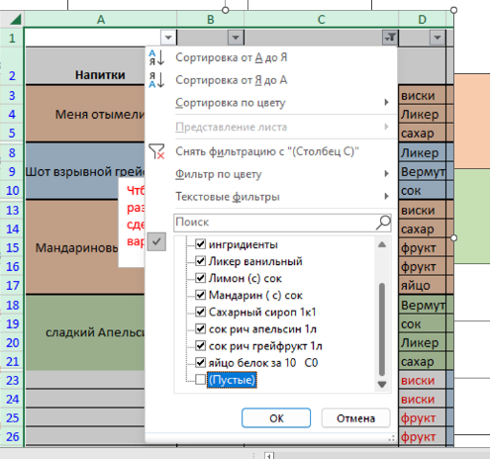
Шот взрывной грейфрукт | шот | Ликер ванильный | Ликер | 20 | 11.2 ₽ | 20% | 2.2 ₽ | 13.4 ₽ | 18.6 ₽ | 22.0 ₽ | 3.4 ₽ | 3.4 ₽ | 0 | 0.0 ₽ | 0.0 ₽ | 0.0 ₽
 |  | Вермут CHERARO Bianco | Вермут | 30 | 5.7 ₽ | 20% | 1.1 ₽ | 6.8 ₽
 |  | сок рич грейфрукт 1л | сок | 20 | 1.8 ₽ |  | 0.0 ₽ | 1.8 ₽

Мандариновый виски | коктейл | Ликер ванильный | Ликер | 20 | 11.2 ₽ | 20% | 2.2 ₽ | 13.4 ₽ | 18.6 ₽ | 22.0 ₽ | 3.4 ₽ | 3.4 ₽ | 0 | 0.0 ₽ | 0.0 ₽ | 0.0 ₽
 |  | Вермут CHERARO Bianco | Вермут | 30 | 5.7 ₽ | 20% | 1.1 ₽ | 6.8 ₽
 |  | сок рич грейфрукт 1л | сок | 20 | 1.8 ₽ |  | 0.0 ₽ | 1.8 ₽

сладкий Апельсин | коктейл | Ликер ванильный | Ликер | 20 | 11.2 ₽ | 20% | 2.2 ₽ | 13.4 ₽ | 18.6 ₽ | 22.0 ₽ | 3.4 ₽ | 3.4 ₽ | 0 | 0.0 ₽ | 0.0 ₽ | 0.0 ₽
 |  | Вермут CHERARO Bianco | Вермут | 30 | 5.7 ₽ | 20% | 1.1 ₽ | 6.8 ₽
 |  | сок рич грейфрукт 1л | сок | 20 | 1.8 ₽ |  | 0.0 ₽ | 1.8 ₽

 |  | Ликер ванильный | Ликер | 20 | 11.2 ₽ | 20% | 2.2 ₽ | 13.4 ₽ | 18.6 ₽ | 22.0 ₽ | 3.4 ₽ | 3.4 ₽ | 0 | 0.0 ₽ | 0.0 ₽ | 0.0 ₽
 |  | Вермут CHERARO Bianco | Вермут | 30 | 5.7 ₽ | 20% | 1.1 ₽ | 6.8 ₽
 |  | сок рич грейфрукт 1л | сок | 20 | 1.8 ₽ |  | 0.0 ₽ | 1.8 ₽
 |  |  |  |  |  |  |  |  |  |  |  | 0.0 ₽ | 0 | 0.0 ₽ | 0.0 ₽ | 0.0 ₽

 |  | Ликер ванильный | Ликер | 20 | 11.2 ₽ | 20% | 2.2 ₽ | 13.4 ₽ | 18.6 ₽ | 22.0 ₽ | 3.4 ₽
 |  | Вермут CHERARO Bianco | Вермут | 30 | 5.7 ₽ | 20% | 1.1 ₽ | 6.8 ₽ |  |  |  | 0.0 ₽ | 0 | 0.0 ₽ | 0.0 ₽ | 0.0 ₽
 |  | сок рич грейфрукт 1л | сок | 20 | 1.8 ₽ |  | 0.0 ₽ | 1.8 ₽

 |  |  |  |  |  |  |  |  |  |  |  | 0.0 ₽ | 0 | 0.0 ₽ | 0.0 ₽ | 0.0 ₽
 |  | Ликер ванильный | Ликер | 20 | 11.2 ₽ | 20% | 2.2 ₽ | 13.4 ₽ | 18.6 ₽ | 22.0 ₽ | 3.4 ₽
 |  | Вермут CHERARO Bianco | Вермут | 30 | 5.7 ₽ | 20% | 1.1 ₽ | 6.8 ₽
 |  | сок рич грейфрукт 1л | сок | 20 | 1.8 ₽ |  | 0.0 ₽ | 1.8 ₽ |  |  |  | 0.0 ₽ | 0 | 0.0 ₽ | 0.0 ₽ | 0.0 ₽

 |  | Ликер ванильный | Ликер | 20 | 11.2 ₽ | 20% | 2.2 ₽ | 13.4 ₽ | 18.6 ₽ | 22.0 ₽ | 3.4 ₽ | 3.4 ₽ | 0 | 0.0 ₽ | 0.0 ₽ | 0.0 ₽
 |  | Вермут CHERARO Bianco | Вермут | 30 | 5.7 ₽ | 20% | 1.1 ₽ | 6.8 ₽
 |  | сок рич грейфрукт 1л | сок | 20 | 1.8 ₽ |  | 0.0 ₽ | 1.8 ₽
 |  |  |  |  |  |  |  |  |  |  |  | 0.0 ₽ | 0 | 0.0 ₽ | 0.0 ₽ | 0.0 ₽

 |  | Ликер ванильный | Ликер | 20 | 11.2 ₽ | 20% | 2.2 ₽ | 13.4 ₽ | 18.6 ₽ | 22.0 ₽ | 3.4 ₽
 |  | Вермут CHERARO Bianco | Вермут | 30 | 5.7 ₽ | 20% | 1.1 ₽ | 6.8 ₽ |  |  |  | 0.0 ₽ | 0 | 0.0 ₽ | 0.0 ₽ | 0.0 ₽
 |  | сок рич грейфрукт 1л | сок | 20 | 1.8 ₽ |  | 0.0 ₽ | 1.8 ₽

 |  |  |  |  |  |  |  |  |  |  |  | 0.0 ₽ | 0 | 0.0 ₽ | 0.0 ₽ | 0.0 ₽
 |  | Ликер ванильный | Ликер | 20 | 11.2 ₽ | 20% | 2.2 ₽ | 13.4 ₽ | 18.6 ₽ | 22.0 ₽ | 3.4 ₽
 |  | Вермут CHERARO Bianco | Вермут | 30 | 5.7 ₽ | 20% | 1.1 ₽ | 6.8 ₽
 |  | сок рич грейфрукт 1л | сок | 20 | 1.8 ₽ |  | 0.0 ₽ | 1.8 ₽ |  |  |  | 0.0 ₽ | 0 | 0.0 ₽ | 0.0 ₽ | 0.0 ₽

 |  | Ликер ванильный | Ликер | 20 | 11.2 ₽ | 20% | 2.2 ₽ | 13.4 ₽ | 18.6 ₽ | 22.0 ₽ | 3.4 ₽ | 3.4 ₽ | 0 | 0.0 ₽ | 0.0 ₽ | 0.0 ₽
 |  | Вермут CHERARO Bianco | Вермут | 30 | 5.7 ₽ | 20% | 1.1 ₽ | 6.8 ₽
 |  | сок рич грейфрукт 1л | сок | 20 | 1.8 ₽ |  | 0.0 ₽ | 1.8 ₽
 |  |  |  |  |  |  |  |  |  |  |  | 0.0 ₽ | 0 | 0.0 ₽ | 0.0 ₽ | 0.0 ₽

 |  | Ликер ванильный | Ликер | 20 | 11.2 ₽ | 20% | 2.2 ₽ | 13.4 ₽ | 18.6 ₽ | 22.0 ₽ | 3.4 ₽
 |  | Вермут CHERARO Bianco | Вермут | 30 | 5.7 ₽ | 20% | 1.1 ₽ | 6.8 ₽ |  |  |  | 0.0 ₽ | 0 | 0.0 ₽ | 0.0 ₽ | 0.0 ₽
 |  | сок рич грейфрукт 1л | сок | 20 | 1.8 ₽ |  | 0.0 ₽ | 1.8 ₽

 |  |  |  |  |  |  |  |  |  |  |  | 0.0 ₽ | 0 | 0.0 ₽ | 0.0 ₽ | 0.0 ₽
 |  | Ликер ванильный | Ликер | 20 | 11.2 ₽ | 20% | 2.2 ₽ | 13.4 ₽
 |  | Вермут CHERARO Bianco | Вермут | 30 | 5.7 ₽ | 20% | 1.1 ₽ | 6.8 ₽
 |  | сок рич грейфрукт 1л | сок | 20 | 1.8 ₽ |  | 0.0 ₽ | 1.8 ₽ |  |  |  | #VALUE! | 0 | #VALUE! | #VALUE! | #VALUE!

 |  | Ликер ванильный | Ликер | 20 | 11.2 ₽ | 20% | 2.2 ₽ | 13.4 ₽ | 18.6 ₽ | 22.0 ₽ | 3.4 ₽ | 3.4 ₽ | 0 | 0.0 ₽ | 0.0 ₽ | 0.0 ₽
 |  | Вермут CHERARO Bianco | Вермут | 30 | 5.7 ₽ | 20% | 1.1 ₽ | 6.8 ₽
 |  | сок рич грейфрукт 1л | сок | 20 | 1.8 ₽ |  | 0.0 ₽ | 1.8 ₽
 |  | сок рич грейфрукт 1л | сок | 10 | 0.9 ₽ |  | 0.0 ₽ | 0.9 ₽

Лист1
Использовано условное форматирование- в зависимости от надписи сответствует установленному цвету заливки. (промежстрочье в выборе всплывающего списка "напитки"- бонус объединеных ячеек)))
№ | Напитки | Кол сет | Кол в сете | Кол шт | Цена за шт | Количество за сегодня | Итог | Чистый доход | Общий итог | 91,445.00 ₽
1 | Меня отымели | 2 | 6 | 0 | 118.52 ₽ | 12 | 1,422.18 ₽ | 39.50 ₽ | Доход за сутки | 2,113.96 ₽
2 | сладкий Апельсин | 5 | 6 | 0 | 22.00 ₽ | 30 | 659.88 ₽ | 3.37 ₽
 | Шот взрывной грейфрукт | 0 | 0 | 0 | 22.00 ₽ | 0 | 0.00 ₽ | 3.37 ₽
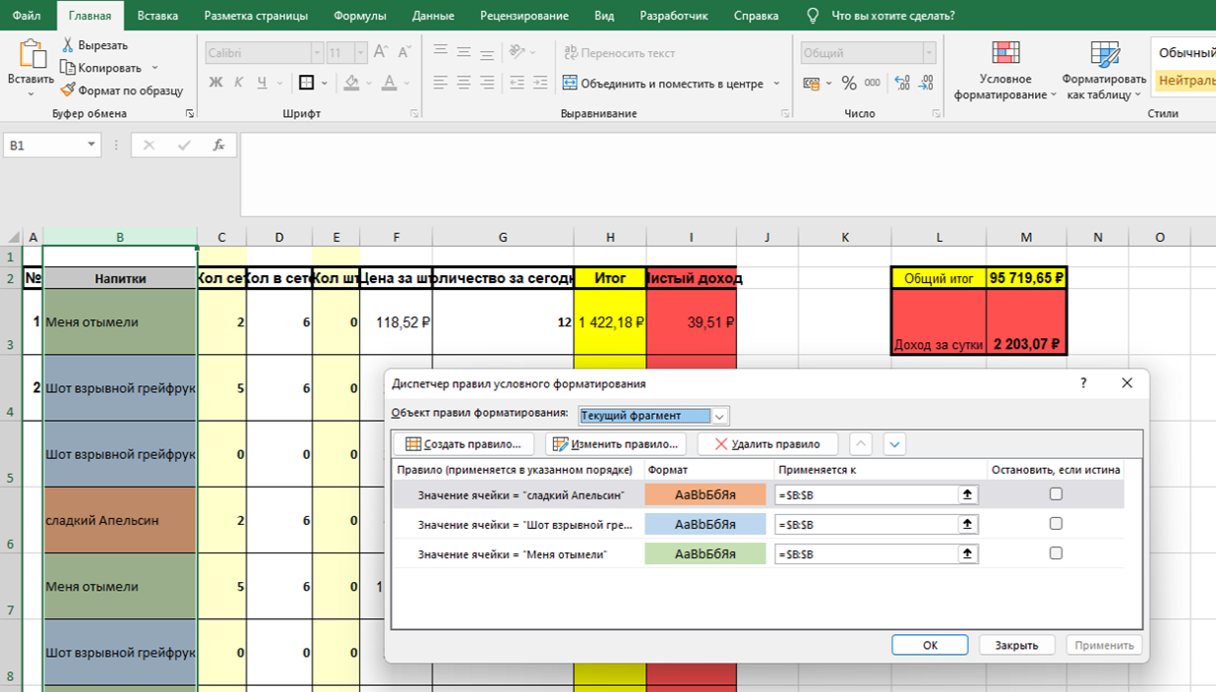
 | сладкий Апельсин | 2 | 6 | 0 | 22.00 ₽ | 12 | 263.95 ₽ | 3.37 ₽
 | Меня отымели | 5 | 6 | 0 | 118.52 ₽ | 30 | 3,555.45 ₽ | 39.50 ₽
 | Шот взрывной грейфрукт | 0 | 0 | 0 | 22.00 ₽ | 0 | 0.00 ₽ | 3.37 ₽
 | Шот взрывной грейфрукт | 2 | 6 | 0 | 22.00 ₽ | 12 | 263.95 ₽ | 3.37 ₽
 | Мандариновый виски | 5 | 6 | 0 | 22.00 ₽ | 30 | 659.88 ₽ | 3.37 ₽
 | Меня отымели | 0 | 0 | 0 | 118.52 ₽ | 0 | 0.00 ₽ | 39.50 ₽
 | Меня отымели | 2 | 6 | 0 | 118.52 ₽ | 12 | 1,422.18 ₽ | 39.50 ₽
 | Меня отымели | 5 | 6 | 0 | 118.52 ₽ | 30 | 3,555.45 ₽ | 39.50 ₽
 | Меня отымели | 0 | 0 | 0 | 118.52 ₽ | 0 | 0.00 ₽ | 39.50 ₽
 | Меня отымели | 2 | 6 | 0 | 118.52 ₽ | 12 | 1,422.18 ₽ | 39.50 ₽
 | Меня отымели | 5 | 6 | 0 | 118.52 ₽ | 30 | 3,555.45 ₽ | 39.50 ₽
 | Меня отымели | 0 | 0 | 0 | 118.52 ₽ | 0 | 0.00 ₽ | 39.50 ₽
 | Меня отымели | 2 | 6 | 0 | 118.52 ₽ | 12 | 1,422.18 ₽ | 39.50 ₽
 | Меня отымели | 5 | 6 | 0 | 118.52 ₽ | 30 | 3,555.45 ₽ | 39.50 ₽
 | Меня отымели | 0 | 0 | 0 | 118.52 ₽ | 0 | 0.00 ₽ | 39.50 ₽
 | Меня отымели | 2 | 6 | 0 | 118.52 ₽ | 12 | 1,422.18 ₽ | 39.50 ₽
 | Меня отымели | 5 | 6 | 0 | 118.52 ₽ | 30 | 3,555.45 ₽ | 39.50 ₽
 | Меня отымели | 0 | 0 | 0 | 118.52 ₽ | 0 | 0.00 ₽ | 39.50 ₽
 | Меня отымели | 2 | 6 | 0 | 118.52 ₽ | 12 | 1,422.18 ₽ | 39.50 ₽
 | Меня отымели | 5 | 6 | 0 | 118.52 ₽ | 30 | 3,555.45 ₽ | 39.50 ₽
 | Меня отымели | 0 | 0 | 0 | 118.52 ₽ | 0 | 0.00 ₽ | 39.50 ₽
 | Меня отымели | 2 | 6 | 0 | 118.52 ₽ | 12 | 1,422.18 ₽ | 39.50 ₽
 | Меня отымели | 5 | 6 | 0 | 118.52 ₽ | 30 | 3,555.45 ₽ | 39.50 ₽
 | Меня отымели | 0 | 0 | 0 | 118.52 ₽ | 0 | 0.00 ₽ | 39.50 ₽
 | Меня отымели | 2 | 6 | 0 | 118.52 ₽ | 12 | 1,422.18 ₽ | 39.50 ₽
 | Меня отымели | 5 | 6 | 0 | 118.52 ₽ | 30 | 3,555.45 ₽ | 39.50 ₽
 | Меня отымели | 0 | 0 | 0 | 118.52 ₽ | 0 | 0.00 ₽ | 39.50 ₽
 | Меня отымели | 2 | 6 | 0 | 118.52 ₽ | 12 | 1,422.18 ₽ | 39.50 ₽
 | Меня отымели | 5 | 6 | 0 | 118.52 ₽ | 30 | 3,555.45 ₽ | 39.50 ₽
 | Меня отымели | 0 | 0 | 0 | 118.52 ₽ | 0 | 0.00 ₽ | 39.50 ₽
 | Меня отымели | 2 | 6 | 0 | 118.52 ₽ | 12 | 1,422.18 ₽ | 39.50 ₽
 | Меня отымели | 5 | 6 | 0 | 118.52 ₽ | 30 | 3,555.45 ₽ | 39.50 ₽
 | Меня отымели | 0 | 0 | 0 | 118.52 ₽ | 0 | 0.00 ₽ | 39.50 ₽
 | Меня отымели | 2 | 6 | 0 | 118.52 ₽ | 12 | 1,422.18 ₽ | 39.50 ₽
 | Меня отымели | 5 | 6 | 0 | 118.52 ₽ | 30 | 3,555.45 ₽ | 39.50 ₽
 | Меня отымели | 0 | 0 | 0 | 118.52 ₽ | 0 | 0.00 ₽ | 39.50 ₽
 | Меня отымели | 2 | 6 | 0 | 118.52 ₽ | 12 | 1,422.18 ₽ | 39.50 ₽
 | Меня отымели | 5 | 6 | 0 | 118.52 ₽ | 30 | 3,555.45 ₽ | 39.50 ₽
 | Меня отымели | 0 | 0 | 0 | 118.52 ₽ | 0 | 0.00 ₽ | 39.50 ₽
 | Меня отымели | 2 | 6 | 0 | 118.52 ₽ | 12 | 1,422.18 ₽ | 39.50 ₽
 | Меня отымели | 5 | 6 | 0 | 118.52 ₽ | 30 | 3,555.45 ₽ | 39.50 ₽
 | Меня отымели | 0 | 0 | 0 | 118.52 ₽ | 0 | 0.00 ₽ | 39.50 ₽
 | Меня отымели | 2 | 6 | 0 | 118.52 ₽ | 12 | 1,422.18 ₽ | 39.50 ₽
 | Меня отымели | 5 | 6 | 0 | 118.52 ₽ | 30 | 3,555.45 ₽ | 39.50 ₽
 | Меня отымели | 0 | 0 | 0 | 118.52 ₽ | 0 | 0.00 ₽ | 39.50 ₽
 | Меня отымели | 2 | 6 | 0 | 118.52 ₽ | 12 | 1,422.18 ₽ | 39.50 ₽
 | Меня отымели | 5 | 6 | 0 | 118.52 ₽ | 30 | 3,555.45 ₽ | 39.50 ₽
 | Меня отымели | 0 | 0 | 0 | 118.52 ₽ | 0 | 0.00 ₽ | 39.50 ₽
 | Меня отымели | 2 | 6 | 0 | 118.52 ₽ | 12 | 1,422.18 ₽ | 39.50 ₽
 | Меня отымели | 5 | 6 | 0 | 118.52 ₽ | 30 | 3,555.45 ₽ | 39.50 ₽
 | Меня отымели | 0 | 0 | 0 | 118.52 ₽ | 0 | 0.00 ₽ | 39.50 ₽
 | Меня отымели | 2 | 6 | 0 | 118.52 ₽ | 12 | 1,422.18 ₽ | 39.50 ₽
 | Меня отымели | 5 | 6 | 0 | 118.52 ₽ | 30 | 3,555.45 ₽ | 39.50 ₽
 | Меня отымели | 0 | 0 | 0 | 118.52 ₽ | 0 | 0.00 ₽ | 39.50 ₽
 | Меня отымели | 2 | 6 | 0 | 118.52 ₽ | 12 | 1,422.18 ₽ | 39.50 ₽
 | Меня отымели | 5 | 6 | 0 | 118.52 ₽ | 30 | 3,555.45 ₽ | 39.50 ₽
 |  | 0 | 0 | 0
 |  | 2 | 6 | 0
 |  | 5 | 6 | 0

